汇总表 -合同价
扬州磁场剧场装修工程预算书
序号 | 图例 | 名称 | 规格 | 工艺 | 数量 | 单位 | 单价 | 合计 | 备注
1 | （详见附件1、2） | 主背景钢架 | 5.47*3.46m | 2mm厚20*40mm方管切割焊接钢架，固定到墙面 | 19 | 平方 | 82.00 | 1558.00
 |  | 主背景面板 |  | 4mm18丝铝塑板刨槽折弯，干挂 | 19 | 平方 | 200.00 | 3800.00
 |  | 造型灯箱 |  | 1.5mm厚不锈钢激光围边焊接，防锈油漆，防水LED模组，面层不锈钢围边焊接小边，环氧底漆，汽车面漆，5mm亚克力盖板 | 19 | 平方 | 1100.00 | 20900.00 | 暂定价
 |  | 挑出飞檐 | 0.8*5.47 | 2mm厚20*40mm方管切割焊接钢架造型，4mm18丝铝塑板刨槽折弯，干挂 | 4.4 | 平方 | 282.00 | 1240.80
 |  | 舞台布帘 |  | 舞台布帘采购 | 1 | 项 | 2207.00 | 2207.00 | 暂定价
 |  | 球形灯 |  | 转头开孔，布线安装球形灯 | 8 | 个 | 40.00 | 320.00
2 | （详见附件1、2） | 背景钢架 | 5.47*3.46m | 2mm厚20*40mm方管切割焊接钢架，固定到墙面 | 19 | 平方 | 82.00 | 1558.00
 |  | PVC底板 |  | 10mm厚PVC板螺丝+胶装钢架上 | 19 | 平方 | 120.00 | 2280.00
 |  | 光源 |  | led防水光源 | 19 | 平方 | 450.00 | 8550.00 | 暂定价
 |  | 刀刮布 |  | 刀刮布UV画面 | 19 | 平方 | 82.00 | 1558.00
 |  | 四周造型 | 0.4*12.5 | 2mm厚20*40mm方管切割焊接钢架造型，4mm18丝铝塑板刨槽折弯，干挂 | 5 | 平方 | 282.00 | 1410.00
 |  | 发光字 | 0.5*4 | 精品不锈钢包边发光字 | 2 | 平方 | 380.00 | 760.00
 |  | 球形灯 |  | 转头开孔，布线安装球形灯 | 21 | 个 | 40.00 | 840.00
3 | （详见附件3） | 主钢架 | 4*2*0.2 | 2.5mm厚30*50mm方管切割弯圆弧形焊接钢架，固定到地面 | 8 | 平方 | 120.00 | 960.00
 |  | 木板 |  | 15mm厚木工板，螺丝固定到钢架 | 8 | 平方 | 40.00 | 320.00
 |  | 镀锌板 |  | 5厚镀锌板钢板烤漆 | 8 | 平方 | 240.00 | 1920.00
 |  | 小球形灯 |  | 转头开孔，布线安装球形灯 | 30 | 个 | 40.00 | 1200.00
4 | （第4~5详见附件4） | 底板 | 13*1.5*2 | 4mm18丝铝塑板胶装到原有基础上 | 39 | 平方 | 190.00 | 7410.00 | 暂定价
 |  | 分色造型 | 13*1.5 | 铝塑板雕刻造型，烤漆分色 | 1 | 项 | 800.00 | 800.00
 |  | 球形灯 |  | 转头开孔，布线安装球形灯 | 100 | 个 | 40.00 | 4000.00
5 |  | 景观发光字定制 | 0.8*4+0.3*19 | 发光字：3D软件拆围边造型，不锈钢焊接包边条，面层激光围边，正面白色亚克力，侧面环氧底漆，红色汽车烤漆面漆，背板不锈钢激光焊接，内置LED防水电源 | 8.9 | 平方 | 1900.00 | 16910.00 | 暂定价
6 |  | 空白背景 | 8.2*3.4+3*3.4 | 4mm18丝铝塑板胶装到原有基础上 | 38.08 | 平方 | 150.00 | 5712.00
7 | 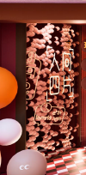 | 背景 | 3*3.4 | 4mm18丝铝塑板胶装到原有基础上 | 10.2 | 平方 | 150.00 | 1530.00
 |  | 椭圆造型 |  | 异形塑料椭圆造型定制 | 1 | 项 | 6000.00 | 6000.00 | 暂定价
 |  | 人间四片 | 1.5*1.3+1.8*0.7+0.8*1.4 | 霓虹灯发光字定制，背衬亚克力 | 4.4 | 平方 | 180.00 | 792.00
8 |  | 背景 | 0.4*3.4 | 4mm18丝铝塑板胶装到原有基础上 | 1.36 | 平方 | 150.00 | 204.00
 |  | 金属网格 |  | 金属网格烤漆定制 | 1.36 | 平方 | 150.00 | 204.00
 |  | 圆形造型 | 0.35*3 | PVC雕刻烤漆圆形 | 3 | 个 | 80.00 | 240.00
 |  | 立体化 |  | pvc雕刻鸟及烤漆字 | 1 | 项 | 140.00 | 140.00
9 | 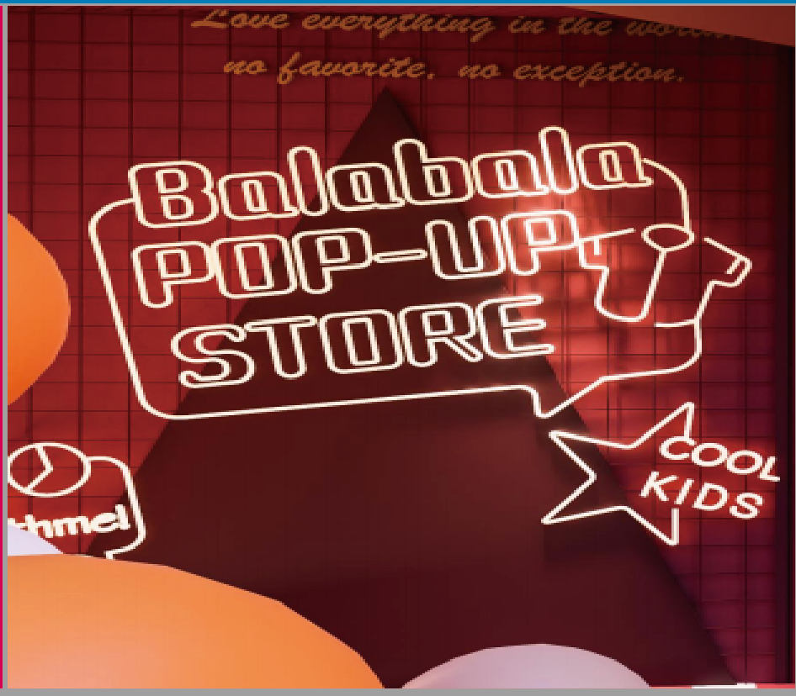 （第8~11详见附件8） | 背景 | 3.9*3.4 | 4mm18丝铝塑板胶装到原有基础上 | 13.3 | 平方 | 190.00 | 2527.00 | 暂定价
 |  | 金属网格 |  | 金属网格烤漆定制 | 13.3 | 平方 | 150.00 | 1995.00
 |  | 三角造型 | 3.2*2.8 | 镀锌板激光切割造型，围边烤漆 | 8.9 | 平方 | 180.00 | 1602.00
 |  | balabala | 2.2*2 | 霓虹灯发光字定制 | 4.4 | 平方 | 180.00 | 792.00
10 | 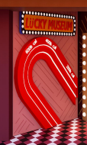 | 背景 | 1.9*3.4 | 4mm18丝铝塑板UV打印胶装到原有基础上 | 6.46 | 平方 | 260.00 | 1679.60 | 暂定价
 |  | 牌匾 | 1.6*0.6 | 镀锌板激光切割造型，围边烤漆，四周开孔装灯，面层pvc雕刻烤漆字 | 1 | 块 | 625.00 | 625.00
 |  | 吸铁石造型 | 1.8*2.4 | 亚克力UV围边，内置LED防水模组 | 1 | 块 | 1080.00 | 1080.00
11 |  | 背景 | 1.9*3.4 | 4mm18丝铝塑板UV打印胶装到原有基础上 | 6.46 | 平方 | 260.00 | 1679.60 | 暂定价
 |  | 格子造型 | 1.4*3 | 镀锌板激光切割造型，围边烤漆，四周开孔装灯，侧面圆管切割焊接烤漆，文字pvc雕刻烤漆字 | 1 | 项 | 1200.00 | 1200.00
 |  | 内开门 |  | 定制内开门 | 1 | 项 | 1000.00 | 1000.00
12 |  |  | 2.8*2.8 | 黑胶膜UV | 7.84 | 平方 | 68.50 | 537.04
13 |  |  | 2.8m长 | 定制坐凳 | 1 | 个 | 2600.00 | 2600.00 | 暂定价
14 | （详见附件7） | 主钢架 | 3.2*1.4*2 | 2.5mm厚30*50mm方管切割弯圆弧形焊接钢架，固定到墙面 | 8.96 | 平方 | 120.00 | 1075.20
 |  | 造型 |  | 1.2mm厚镀锌板激光切割造型，围边烤漆，分色吊装 | 8.96 | 平方 | 280.00 | 2508.80
15 |  | 主钢架 | 3.2*1.4*2 | 2.5mm厚30*50mm方管切割弯圆弧形焊接钢架，固定到墙面 | 8.96 | 平方 | 120.00 | 1075.20
 | （详见附件7） | 造型 |  | 1.2mm厚镀锌板激光切割造型，围边烤漆，分色吊装 | 8.96 | 平方 | 380.00 | 3404.80 | 暂定价
16 | （详见附件5） | 主钢架 | 7.5*3 | 3mm厚40*60mm方管切割弯圆弧形焊接钢架，固定到墙面 | 22.5 | 平方 | 180.00 | 4050.00
 |  | 造型 |  | 2mm厚镀锌板激光切割造型分块，围边烤漆，分色，拼装 | 22.5 | 平方 | 550.00 | 12375.00 | 暂定价
 |  | 烤漆字 |  | PVC雕刻烤漆字 | 1 | 项 | 1500.00 | 1500.00
17 | （详见附件6） | 主钢架 | 7.5*1.4 | 3mm厚40*60mm方管切割弯圆弧形焊接钢架，固定到地面 | 10.5 | 平方 | 180.00 | 1890.00
 |  | 造型 |  | 1.2mm厚镀锌板激光切割造型分块，围边烤漆，分色，拼装 | 10.5 | 平方 | 380.00 | 3990.00 | 暂定价
18 |  | 拆除 | 6.9*4.3*0.8 | 原舞台拆除，砖砌基础，外装饰 | 1 | 项 | 7165.00 | 7165.00
19 |  | 拆除 |  | 吧台，柜子 | 1 | 项 | 1380.00 | 1380.00
20 |  | 灯光、音响(不含安装费）重新购置费用 |  |  | 1 | 项 | 53400.00 | 53400.00 | 已按甲方定价计入
21 |  | 水电、空调、消防整理、音响、灯光安装费用 |  |  | 450 | 平方 | 106.00 | 47700.00 | 暂定价
22 |  | 购买原有空调、消防设备 |  |  | 1 | 项 | 188768.00 | 188768.00 | 已按甲方定价计入
以上报价含运输安装辅材，含增值税9% 合计 |  |  |  |  |  |  |  | ￥482,786.11

